Form E.80
EVALUASI CAPAIAN INDIKATOR KINERJA PROGRAM PER URUSAN S/D TRIWULAN I TAHUN 2022

OPD: KECAMATAN PEDAN
NO | BIDANG URUSAN PEMERINTAHAN/ PROGRAM/INDIKATOR KINERJA PROGRAM (OUTCOME) |  | SATUAN INDIKATOR KINERJA | TARGET AKHIR RPJMD (2021-2026) | TARGET 2022 | REALISASI S.D TRIWULAN I TAHUN 2022 | % CAPAIAN KINERJA | STATUS | KETERANGAN

1 | 2 |  | 3 | 4 | 5 | 6 | 7=6/5x100 | 8 | 9
I | Program Penunjang Urusan Pemerintahan Daerah Kabupaten/Kota
 |  | Persentase Pemenuhan Kebutuhan Penunjang Urusan Pemerintahan Daerah | % | 100% | 100 | 22.16 | 22.16

II | Program Penyelenggaraan Pemerintahan Dan Pelayanan Publik
 |  | Persentase masyarakat yang terfasilitasi pelayanan publik (PATEN) | % | 100% | 100 | 0 | 0

III | Program Pemberdayaan Masyarakat Desa Dan Kelurahan
 |  | Persentase lembaga masyarakat aktif | % | 93% | 95 | 62.5 | 65.79

IV | Program Koordinasi Ketentraman Dan Ketertiban Umum
 |  | Persentase Penyelesaian Gangguan Ketentraman dan Ketertiban Umum di Wilayah Kecamatan | % | 96% | 97 | 27.5 | 28.35

V | Program Penyelenggaraan Urusan Pemerintahan Umum
 |  | Persentase potensi konflik sosial di kecamatan yang tertangani | % | 96% | 97 | 0 | 0

VI | Program Pembinaan Dan Pengawasan Pemerintahan Desa
 |  | Persentase desa yang menyelesaikan dokumen perencanaan, penganggaran dan pelaporan tepat waktu | % | 95% | 98 | 0 | 0

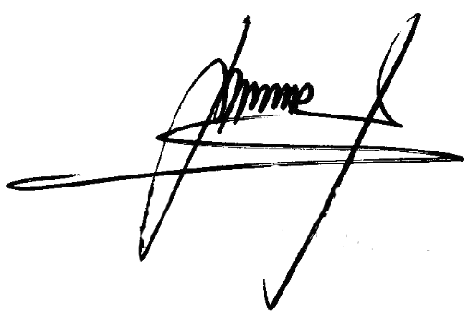
 |  |  |  |  |  |  | Klaten, 2022
 |  |  |  |  |  |  | CAMAT PEDAN

 |  |  |  |  |  |  | Marjana, SIP. MH
 |  |  |  |  |  |  | NIP. 19680102 198912 1 001

